Gráfica 1.1
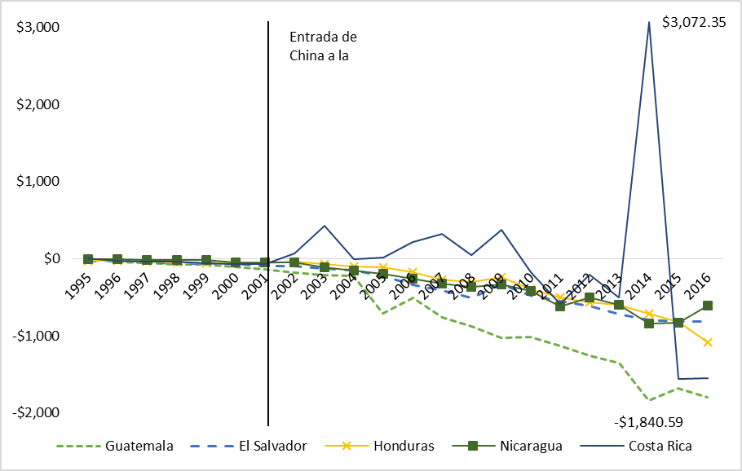
Gráfico 1.1. Balanzas Comerciales de los países de Centroamérica (excepto Panamá) con China. En millones de USD. 1995 – 2016 | Volver al índice

Gráfica 1.3
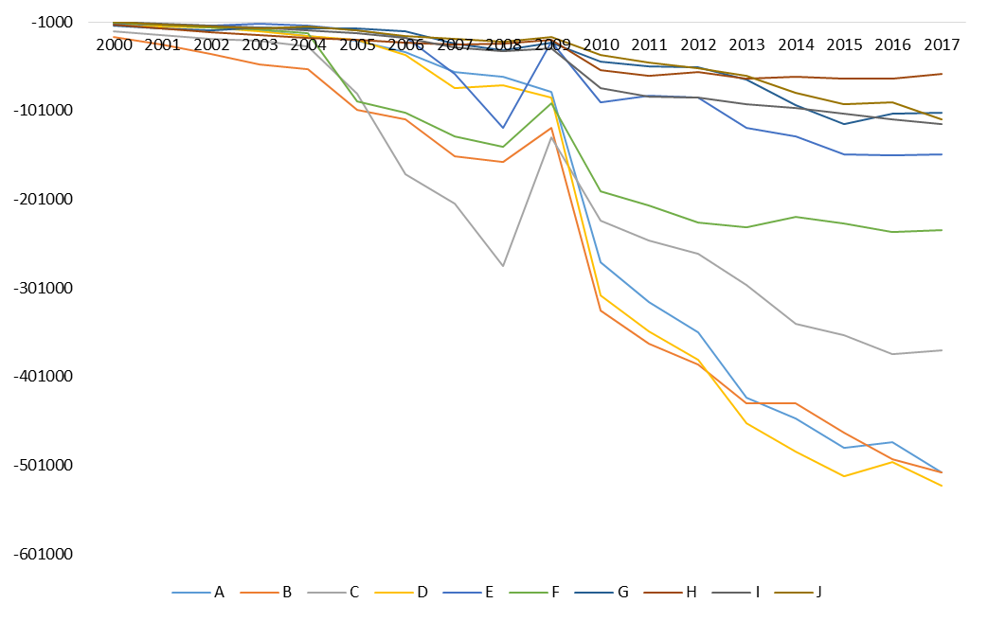
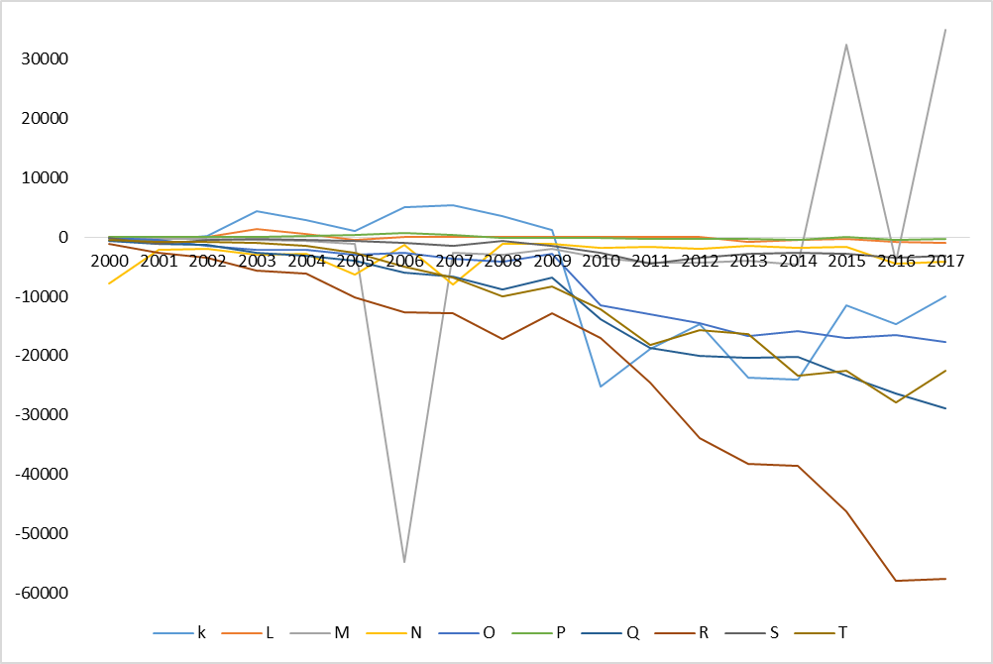
Gráfico 1.3. Déficit Comercial de El Salvador con China por agregados de productos. 2000 – 2017. En miles de USD. | Volver al índice

Gráfica 2.1
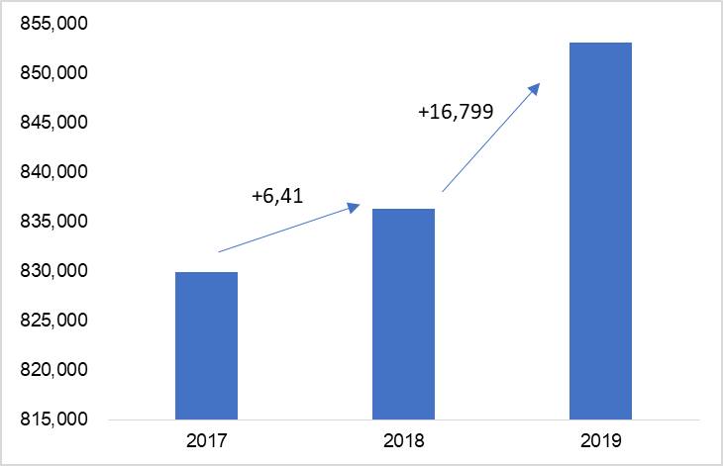
Gráfico 2.1. Personas cotizantes al ISSS. Enero de 2017 – 2019. Sector Público y Privado | Volver al índice

Gráfico 2.2
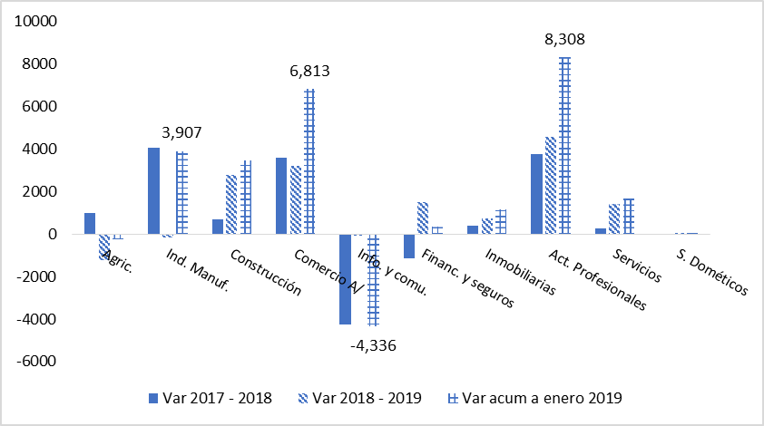
Gráfico 2.2. Variación en el número de cotizantes al ISSS. Enero 2017 – 2019 | Volver al índice

